Resumen
Resumen total — 2025-09-21 10:29

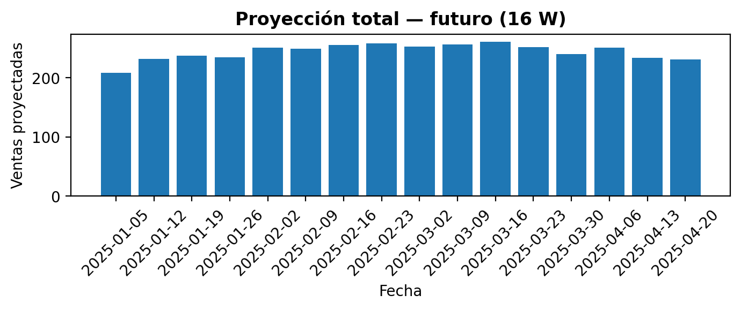

Comparativos (promedios)
Concepto | Promedio base | Promedio forecast | Crec. (fcst/base - 1)
Promedio histórico | 284.0131 | 243.6602 | -14%
Promedio últimas 8 semanas | 346.888 | 243.6602 | -30%
Promedio mismo periodo LY | 243.5824 | 243.6602 | 0%

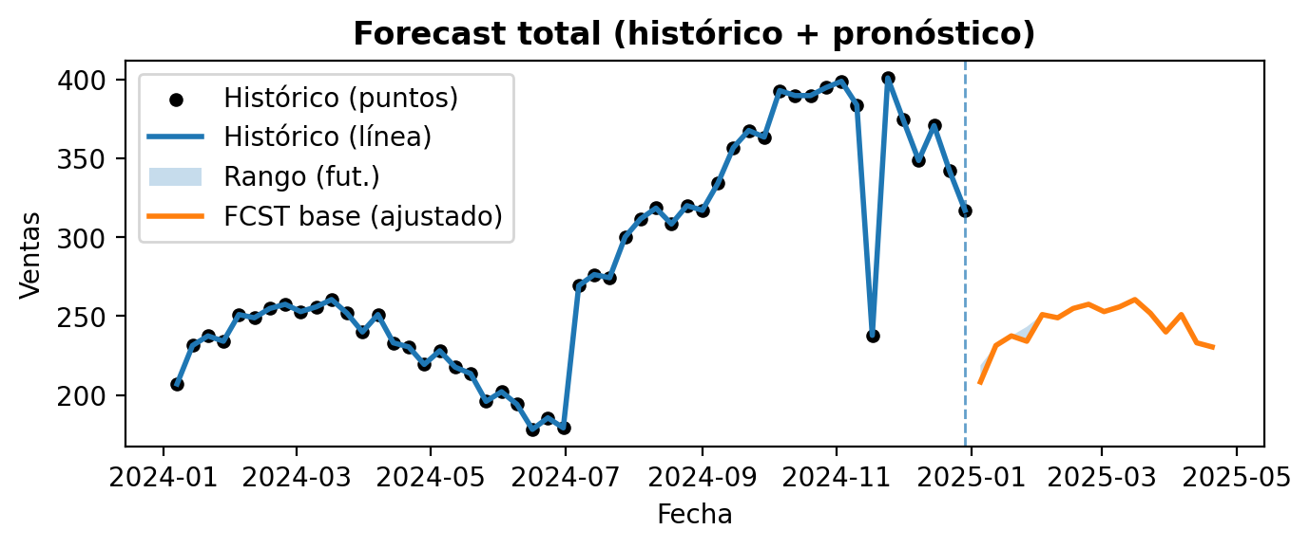
Regla aplicada: el forecast futuro no puede ser menor a LY*(1 + 0.00%). Modo=yoy, ventana=8, mínimo por defecto=5%, aplicación=total.

Histórico total (suma de productos) |  |  | Proyección total (suma por producto) — 16 W
fecha | ventas_total |  | ds | yhat
2024-01-07 | 207 |  | 2025-01-05 | 208.24395401
2024-01-14 | 231.34998071 |  | 2025-01-12 | 231.34998071
2024-01-21 | 237.44966665 |  | 2025-01-19 | 237.44966665
2024-01-28 | 234.05728652 |  | 2025-01-26 | 234.05728652
2024-02-04 | 250.94782575 |  | 2025-02-02 | 250.94782575
2024-02-11 | 248.92068909 |  | 2025-02-09 | 248.92068909
2024-02-18 | 254.80653165 |  | 2025-02-16 | 254.80653165
2024-02-25 | 257.47302573 |  | 2025-02-23 | 257.47302573
2024-03-03 | 252.82936705 |  | 2025-03-02 | 252.82936705
2024-03-10 | 255.82936705 |  | 2025-03-09 | 255.82936705
2024-03-17 | 260.47302573 |  | 2025-03-16 | 260.47302573
2024-03-24 | 251.80653165 |  | 2025-03-23 | 251.80653165
2024-03-31 | 239.92068909 |  | 2025-03-30 | 239.92068909
2024-04-07 | 250.94782575 |  | 2025-04-06 | 250.94782575
2024-04-14 | 233.05728652 |  | 2025-04-13 | 233.05728652
2024-04-21 | 230.44966665 |  | 2025-04-20 | 230.44966665
2024-04-28 | 219.34998071
2024-05-05 | 228
2024-05-12 | 217.65001929
2024-05-19 | 213.55033335
2024-05-26 | 195.94271348
2024-06-02 | 202.05217425
2024-06-09 | 194.07931091
2024-06-16 | 178.19346835
2024-06-23 | 185.52697427
2024-06-30 | 179.17063295
2024-07-07 | 269.25594942
2024-07-14 | 276.29046141
2024-07-21 | 274.29020252
2024-07-28 | 300.11896636
2024-08-04 | 311.57826138
2024-08-11 | 318.41407023
2024-08-18 | 308.32550003
2024-08-25 | 319.97502893
2024-09-01 | 317
2024-09-08 | 334.02497107
2024-09-15 | 356.67449997
2024-09-22 | 367.58592977
2024-09-29 | 363.42173862
2024-10-06 | 392.88103364
2024-10-13 | 389.70979748
2024-10-20 | 389.70953859
2024-10-27 | 394.74405058
2024-11-03 | 398.74405058
2024-11-10 | 383.70953859
2024-11-17 | 237.80653165
2024-11-24 | 400.88103364
2024-12-01 | 374.42173862
2024-12-08 | 348.58592977
2024-12-15 | 370.67449997
2024-12-22 | 342.02497107
2024-12-29 | 317

FCST_20250921_102918
Parámetros usados
weekly seasonality | FALSE
yearly seasonality | TRUE
periods | 16
freq | W
sensibility | 0.8
Histórico (selección) |  |  | Histórico Producto A |  |  | Forecast Producto A (16 W) |  |  |  | Histórico Producto B |  |  | Forecast Producto B (16 W)
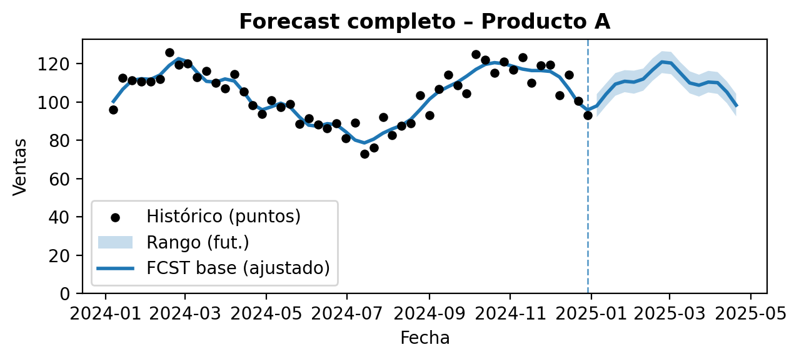
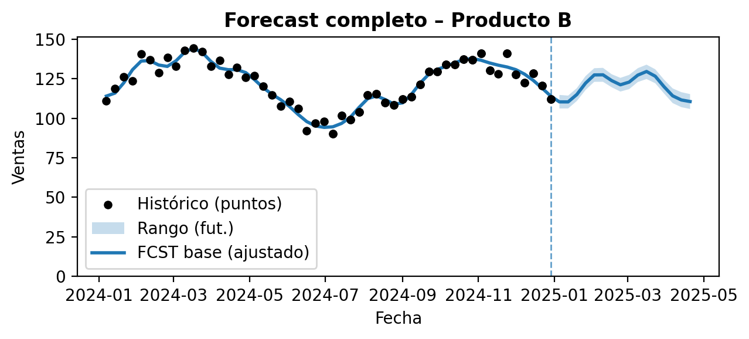
producto | fecha | ventas | producto | fecha | ventas | ds | yhat | yhat_lower | yhat_upper | producto | fecha | ventas | ds | yhat | yhat_lower | yhat_upper
Producto A | 2024-01-07 | 96 | Producto A | 2024-01-07 | 96 | 2025-01-05 | 97.929175347 | 92.061593446 | 104.04604495 | Producto B | 2024-01-07 | 111 | 2025-01-05 | 110.31477866 | 106.15758143 | 114.70892709
Producto A | 2024-01-14 | 112.67499036 | Producto A | 2024-01-14 | 112.67499036 | 2025-01-12 | 104.0525429 | 97.886679563 | 109.60276249 | Producto B | 2024-01-14 | 118.67499036 | 2025-01-12 | 110.29978465 | 106.14637559 | 114.28055361
Producto A | 2024-01-21 | 111.22483332 | Producto A | 2024-01-21 | 111.22483332 | 2025-01-19 | 109.28907799 | 103.21694394 | 115.0385872 | Producto B | 2024-01-21 | 126.22483332 | 2025-01-19 | 114.96788978 | 110.88700103 | 119.00124236
Producto A | 2024-01-28 | 110.52864326 | Producto A | 2024-01-28 | 110.52864326 | 2025-01-26 | 110.76057704 | 105.08295357 | 116.57784899 | Producto B | 2024-01-28 | 123.52864326 | 2025-01-26 | 122.14967253 | 117.81456476 | 126.6138165
Producto A | 2024-02-04 | 110.47391287 | Producto A | 2024-02-04 | 110.47391287 | 2025-02-02 | 110.31861376 | 104.28399934 | 116.3137138 | Producto B | 2024-02-04 | 140.47391287 | 2025-02-02 | 127.33073759 | 122.9818942 | 131.58946213
Producto A | 2024-02-11 | 111.96034455 | Producto A | 2024-02-11 | 111.96034455 | 2025-02-09 | 111.94935526 | 105.83854754 | 117.40298752 | Producto B | 2024-02-11 | 136.96034455 | 2025-02-09 | 127.39765553 | 123.00136212 | 131.80623305
Producto A | 2024-02-18 | 125.90326583 | Producto A | 2024-02-18 | 125.90326583 | 2025-02-16 | 116.662536 | 110.97032535 | 122.66121289 | Producto B | 2024-02-18 | 128.90326583 | 2025-02-16 | 123.74664985 | 119.53496102 | 127.76579616
Producto A | 2024-02-25 | 119.23651286 | Producto A | 2024-02-25 | 119.23651286 | 2025-02-23 | 120.85578759 | 115.02674714 | 126.47394076 | Producto B | 2024-02-25 | 138.23651286 | 2025-02-23 | 121.10848873 | 116.83292196 | 125.49070791
Producto A | 2024-03-03 | 119.91468353 | Producto A | 2024-03-03 | 119.91468353 | 2025-03-02 | 120.27813773 | 114.44924575 | 126.11404197 | Producto B | 2024-03-03 | 132.91468353 | 2025-03-02 | 122.79357619 | 118.35244497 | 127.36329009
Producto A | 2024-03-10 | 112.91468353 | Producto A | 2024-03-10 | 112.91468353 | 2025-03-09 | 115.07425991 | 109.44174024 | 120.65987456 | Producto B | 2024-03-10 | 142.91468353 | 2025-03-09 | 127.21625255 | 122.85077491 | 131.61488391
Producto A | 2024-03-17 | 116.23651286 | Producto A | 2024-03-17 | 116.23651286 | 2025-03-16 | 109.88800348 | 104.45441872 | 115.97459139 | Producto B | 2024-03-17 | 144.23651286 | 2025-03-16 | 129.50143522 | 124.74266685 | 133.82452162
Producto A | 2024-03-24 | 109.90326583 | Producto A | 2024-03-24 | 109.90326583 | 2025-03-23 | 108.69828758 | 102.78373668 | 114.19964485 | Producto B | 2024-03-24 | 141.90326583 | 2025-03-23 | 126.51970459 | 122.08249676 | 130.91625285
Producto A | 2024-03-31 | 106.96034455 | Producto A | 2024-03-31 | 106.96034455 | 2025-03-30 | 110.3474124 | 104.92157512 | 116.2110243 | Producto B | 2024-03-31 | 132.96034455 | 2025-03-30 | 119.93421627 | 115.67422424 | 124.42638476
Producto A | 2024-04-07 | 114.47391287 | Producto A | 2024-04-07 | 114.47391287 | 2025-04-06 | 110.0433298 | 104.18057412 | 115.59465628 | Producto B | 2024-04-07 | 136.47391287 | 2025-04-06 | 114.11785396 | 109.52817796 | 118.81602281
Producto A | 2024-04-14 | 105.52864326 | Producto A | 2024-04-14 | 105.52864326 | 2025-04-13 | 105.12016728 | 99.371151165 | 110.712081 | Producto B | 2024-04-14 | 127.52864326 | 2025-04-13 | 111.50436685 | 106.96137119 | 116.44700268
Producto A | 2024-04-21 | 98.224833324 | Producto A | 2024-04-21 | 98.224833324 | 2025-04-20 | 98.294650498 | 92.470700353 | 104.21770279 | Producto B | 2024-04-21 | 132.22483332 | 2025-04-20 | 110.53013674 | 105.82596681 | 115.22246979
Producto A | 2024-04-28 | 93.674990356 | Producto A | 2024-04-28 | 93.674990356 |  |  |  |  | Producto B | 2024-04-28 | 125.67499036
Producto A | 2024-05-05 | 101 | Producto A | 2024-05-05 | 101 |  |  |  |  | Producto B | 2024-05-05 | 127
Producto A | 2024-05-12 | 97.325009644 | Producto A | 2024-05-12 | 97.325009644 |  |  |  |  | Producto B | 2024-05-12 | 120.32500964
Producto A | 2024-05-19 | 98.775166676 | Producto A | 2024-05-19 | 98.775166676 |  |  |  |  | Producto B | 2024-05-19 | 114.77516668
Producto A | 2024-05-26 | 88.471356742 | Producto A | 2024-05-26 | 88.471356742 |  |  |  |  | Producto B | 2024-05-26 | 107.47135674
Producto A | 2024-06-02 | 91.526087127 | Producto A | 2024-06-02 | 91.526087127 |  |  |  |  | Producto B | 2024-06-02 | 110.52608713
Producto A | 2024-06-09 | 88.039655454 | Producto A | 2024-06-09 | 88.039655454 |  |  |  |  | Producto B | 2024-06-09 | 106.03965545
Producto A | 2024-06-16 | 86.096734173 | Producto A | 2024-06-16 | 86.096734173 |  |  |  |  | Producto B | 2024-06-16 | 92.096734173
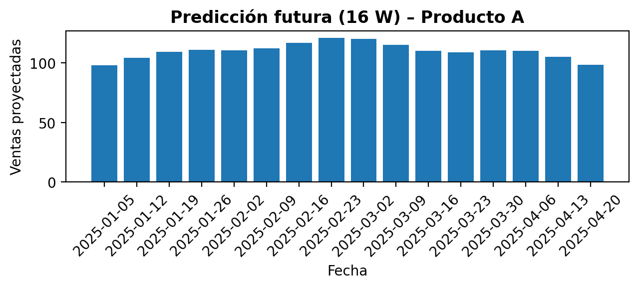
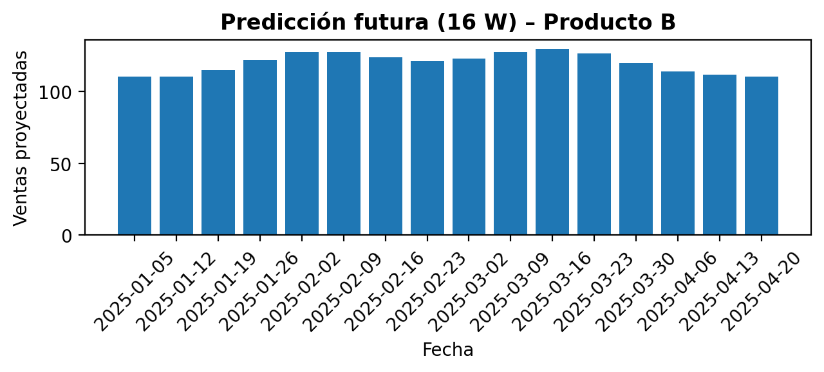
Producto A | 2024-06-23 | 88.763487137 | Producto A | 2024-06-23 | 88.763487137 |  |  |  |  | Producto B | 2024-06-23 | 96.763487137
Producto A | 2024-06-30 | 81.085316474 | Producto A | 2024-06-30 | 81.085316474 |  |  |  |  | Producto B | 2024-06-30 | 98.085316474
Producto A | 2024-07-07 | 89.085316474 | Producto A | 2024-07-07 | 89.085316474 |  |  |  |  | Producto B | 2024-07-07 | 90.085316474
Producto A | 2024-07-14 | 72.763487137 | Producto A | 2024-07-14 | 72.763487137 |  |  |  |  | Producto B | 2024-07-07 | 90.085316474
Producto A | 2024-07-21 | 76.096734173 | Producto A | 2024-07-21 | 76.096734173 |  |  |  |  | Producto B | 2024-07-14 | 101.76348714
Producto A | 2024-07-28 | 92.039655454 | Producto A | 2024-07-28 | 92.039655454 |  |  |  |  | Producto B | 2024-07-14 | 101.76348714
Producto A | 2024-08-04 | 82.526087127 | Producto A | 2024-08-04 | 82.526087127 |  |  |  |  | Producto B | 2024-07-21 | 99.096734173
Producto A | 2024-08-11 | 87.471356742 | Producto A | 2024-08-11 | 87.471356742 |  |  |  |  | Producto B | 2024-07-21 | 99.096734173
Producto A | 2024-08-18 | 88.775166676 | Producto A | 2024-08-18 | 88.775166676 |  |  |  |  | Producto B | 2024-07-28 | 104.03965545
Producto A | 2024-08-25 | 103.32500964 | Producto A | 2024-08-25 | 103.32500964 |  |  |  |  | Producto B | 2024-07-28 | 104.03965545
Producto A | 2024-09-01 | 93 | Producto A | 2024-09-01 | 93 |  |  |  |  | Producto B | 2024-08-04 | 114.52608713
Producto A | 2024-09-08 | 106.67499036 | Producto A | 2024-09-08 | 106.67499036 |  |  |  |  | Producto B | 2024-08-04 | 114.52608713
Producto A | 2024-09-15 | 114.22483332 | Producto A | 2024-09-15 | 114.22483332 |  |  |  |  | Producto B | 2024-08-11 | 115.47135674
Producto A | 2024-09-22 | 108.52864326 | Producto A | 2024-09-22 | 108.52864326 |  |  |  |  | Producto B | 2024-08-11 | 115.47135674
Producto A | 2024-09-29 | 104.47391287 | Producto A | 2024-09-29 | 104.47391287 |  |  |  |  | Producto B | 2024-08-18 | 109.77516668
Producto A | 2024-10-06 | 124.96034455 | Producto A | 2024-10-06 | 124.96034455 |  |  |  |  | Producto B | 2024-08-18 | 109.77516668
Producto A | 2024-10-13 | 121.90326583 | Producto A | 2024-10-13 | 121.90326583 |  |  |  |  | Producto B | 2024-08-25 | 108.32500964
Producto A | 2024-10-20 | 115.23651286 | Producto A | 2024-10-20 | 115.23651286 |  |  |  |  | Producto B | 2024-08-25 | 108.32500964
Producto A | 2024-10-27 | 120.91468353 | Producto A | 2024-10-27 | 120.91468353 |  |  |  |  | Producto B | 2024-09-01 | 112
Producto A | 2024-11-03 | 116.91468353 | Producto A | 2024-11-03 | 116.91468353 |  |  |  |  | Producto B | 2024-09-01 | 112
Producto A | 2024-11-10 | 123.23651286 | Producto A | 2024-11-10 | 123.23651286 |  |  |  |  | Producto B | 2024-09-08 | 113.67499036
Producto A | 2024-11-17 | 109.90326583 | Producto A | 2024-11-17 | 109.90326583 |  |  |  |  | Producto B | 2024-09-08 | 113.67499036
Producto A | 2024-11-24 | 118.96034455 | Producto A | 2024-11-24 | 118.96034455 |  |  |  |  | Producto B | 2024-09-15 | 121.22483332
Producto A | 2024-12-01 | 119.47391287 | Producto A | 2024-12-01 | 119.47391287 |  |  |  |  | Producto B | 2024-09-15 | 121.22483332
Producto A | 2024-12-08 | 103.52864326 | Producto A | 2024-12-08 | 103.52864326 |  |  |  |  | Producto B | 2024-09-22 | 129.52864326
Producto A | 2024-12-15 | 114.22483332 | Producto A | 2024-12-15 | 114.22483332 |  |  |  |  | Producto B | 2024-09-22 | 129.52864326
Producto A | 2024-12-22 | 100.67499036 | Producto A | 2024-12-22 | 100.67499036 |  |  |  |  | Producto B | 2024-09-29 | 129.47391287
Producto A | 2024-12-29 | 93 | Producto A | 2024-12-29 | 93 |  |  |  |  | Producto B | 2024-09-29 | 129.47391287
Producto B | 2024-01-07 | 111 |  |  |  |  |  |  |  | Producto B | 2024-10-06 | 133.96034455
Producto B | 2024-01-14 | 118.67499036 |  |  |  |  |  |  |  | Producto B | 2024-10-06 | 133.96034455
Producto B | 2024-01-21 | 126.22483332 |  |  |  |  |  |  |  | Producto B | 2024-10-13 | 133.90326583
Producto B | 2024-01-28 | 123.52864326 |  |  |  |  |  |  |  | Producto B | 2024-10-13 | 133.90326583
Producto B | 2024-02-04 | 140.47391287 |  |  |  |  |  |  |  | Producto B | 2024-10-20 | 137.23651286
Producto B | 2024-02-11 | 136.96034455 |  |  |  |  |  |  |  | Producto B | 2024-10-20 | 137.23651286
Producto B | 2024-02-18 | 128.90326583 |  |  |  |  |  |  |  | Producto B | 2024-10-27 | 136.91468353
Producto B | 2024-02-25 | 138.23651286 |  |  |  |  |  |  |  | Producto B | 2024-10-27 | 136.91468353
Producto B | 2024-03-03 | 132.91468353 |  |  |  |  |  |  |  | Producto B | 2024-11-03 | 140.91468353
Producto B | 2024-03-10 | 142.91468353 |  |  |  |  |  |  |  | Producto B | 2024-11-03 | 140.91468353
Producto B | 2024-03-17 | 144.23651286 |  |  |  |  |  |  |  | Producto B | 2024-11-10 | 130.23651286
Producto B | 2024-03-24 | 141.90326583 |  |  |  |  |  |  |  | Producto B | 2024-11-10 | 130.23651286
Producto B | 2024-03-31 | 132.96034455 |  |  |  |  |  |  |  | Producto B | 2024-11-17 | 127.90326583
Producto B | 2024-04-07 | 136.47391287 |  |  |  |  |  |  |  | Producto B | 2024-11-24 | 140.96034455
Producto B | 2024-04-14 | 127.52864326 |  |  |  |  |  |  |  | Producto B | 2024-11-24 | 140.96034455
Producto B | 2024-04-21 | 132.22483332 |  |  |  |  |  |  |  | Producto B | 2024-12-01 | 127.47391287
Producto B | 2024-04-28 | 125.67499036 |  |  |  |  |  |  |  | Producto B | 2024-12-01 | 127.47391287
Producto B | 2024-05-05 | 127 |  |  |  |  |  |  |  | Producto B | 2024-12-08 | 122.52864326
Producto B | 2024-05-12 | 120.32500964 |  |  |  |  |  |  |  | Producto B | 2024-12-08 | 122.52864326
Producto B | 2024-05-19 | 114.77516668 |  |  |  |  |  |  |  | Producto B | 2024-12-15 | 128.22483332
Producto B | 2024-05-26 | 107.47135674 |  |  |  |  |  |  |  | Producto B | 2024-12-15 | 128.22483332
Producto B | 2024-06-02 | 110.52608713 |  |  |  |  |  |  |  | Producto B | 2024-12-22 | 120.67499036
Producto B | 2024-06-09 | 106.03965545 |  |  |  |  |  |  |  | Producto B | 2024-12-22 | 120.67499036
Producto B | 2024-06-16 | 92.096734173 |  |  |  |  |  |  |  | Producto B | 2024-12-29 | 112
Producto B | 2024-06-23 | 96.763487137 |  |  |  |  |  |  |  | Producto B | 2024-12-29 | 112
Producto B | 2024-06-30 | 98.085316474
Producto B | 2024-07-07 | 90.085316474
Producto B | 2024-07-07 | 90.085316474
Producto B | 2024-07-14 | 101.76348714
Producto B | 2024-07-14 | 101.76348714
Producto B | 2024-07-21 | 99.096734173
Producto B | 2024-07-21 | 99.096734173
Producto B | 2024-07-28 | 104.03965545
Producto B | 2024-07-28 | 104.03965545
Producto B | 2024-08-04 | 114.52608713
Producto B | 2024-08-04 | 114.52608713
Producto B | 2024-08-11 | 115.47135674
Producto B | 2024-08-11 | 115.47135674
Producto B | 2024-08-18 | 109.77516668
Producto B | 2024-08-18 | 109.77516668
Producto B | 2024-08-25 | 108.32500964
Producto B | 2024-08-25 | 108.32500964
Producto B | 2024-09-01 | 112
Producto B | 2024-09-01 | 112
Producto B | 2024-09-08 | 113.67499036
Producto B | 2024-09-08 | 113.67499036
Producto B | 2024-09-15 | 121.22483332
Producto B | 2024-09-15 | 121.22483332
Producto B | 2024-09-22 | 129.52864326
Producto B | 2024-09-22 | 129.52864326
Producto B | 2024-09-29 | 129.47391287
Producto B | 2024-09-29 | 129.47391287
Producto B | 2024-10-06 | 133.96034455
Producto B | 2024-10-06 | 133.96034455
Producto B | 2024-10-13 | 133.90326583
Producto B | 2024-10-13 | 133.90326583
Producto B | 2024-10-20 | 137.23651286
Producto B | 2024-10-20 | 137.23651286
Producto B | 2024-10-27 | 136.91468353
Producto B | 2024-10-27 | 136.91468353
Producto B | 2024-11-03 | 140.91468353
Producto B | 2024-11-03 | 140.91468353
Producto B | 2024-11-10 | 130.23651286
Producto B | 2024-11-10 | 130.23651286
Producto B | 2024-11-17 | 127.90326583
Producto B | 2024-11-24 | 140.96034455
Producto B | 2024-11-24 | 140.96034455
Producto B | 2024-12-01 | 127.47391287
Producto B | 2024-12-01 | 127.47391287
Producto B | 2024-12-08 | 122.52864326
Producto B | 2024-12-08 | 122.52864326
Producto B | 2024-12-15 | 128.22483332
Producto B | 2024-12-15 | 128.22483332
Producto B | 2024-12-22 | 120.67499036
Producto B | 2024-12-22 | 120.67499036
Producto B | 2024-12-29 | 112
Producto B | 2024-12-29 | 112

